Senior
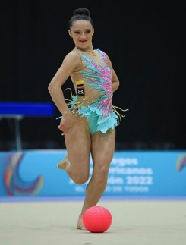
RANK | DEPARTAMENTO | GIMNASTA | EVENTO | ARO | BALON | MAZAS | CINTA | TOTAL | TOTAL
1 | BOG | LINA DUSSAN | Nacional Paipa | 27.950 | 27.300 | 27.150 | 23.750 | 106.150 | 119.15
 |  |  | Sudamericano Barranquilla | 28.800 | 27.600 | 26.450 | 27.200 | 110.050
 |  |  | Finales Sudamericano | 29.150 | 30.700 | 27.850 | 28.000 | 115.700
 |  |  | Panamericano Chile | 27.550 | 28.150 | 27.050 | 22.500 | 105.250
 |  |  | Finales Pan Chile |  | 27.500 | 27.350
 |  |  | JNN 2023 | 30.800 | 28.150 | 27.650 | 24.700 | 111.300
 |  |  | JNN Finales 2023 | 30.400 | 29.200 | 28.850 | 28.800 | 117.250

 |  |  | MEJOR NOTA | 30.800 | 30.700 | 28.850 | 28.800 | 119.150

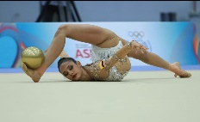
RANK | DEPARTAMENTO | GIMNASTA | EVENTO | ARO | BALON | MAZAS | CINTA | TOTAL | TOTAL
2 | BOY | ORIANA VIÑAS | Nacional Paipa | 28.900 | 28.450 | 27.100 | 25.350 | 109.800 | 115.150
 |  |  | Word Champion Valencia | 27.300 | 25.350 | 24.500 | 22.300 | 99.450
 |  |  | Sudamericano Barranquilla | 27.500 | 26.200 | 25.650 | 29.250 | 108.600
 |  |  | Finales Sudamericano |  |  |  | 25.000
 |  |  | Panamericano Chile | 27.350 | 27.200 | 24.450 | 24.800 | 103.800
 |  |  | JNN 2023 | 28.300 | 29.900 | 26.850 | 25.300 | 110.350
 |  |  | JNN Finales 2023 | 27.850 | 29.150 | 26.750 | 27.900 | 111.650

 |  |  | MEJOR NOTA | 28.900 | 29.900 | 27.100 | 29.250 | 115.150

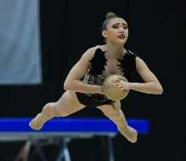
RANK | DEPARTAMENTO | GIMNASTA | EVENTO | ARO | BALON | MAZAS | CINTA | TOTAL | TOTAL
3 | ATL | VANESSA GALINDA | Nacional Paipa | 25.750 | 28.900 | 27.300 | 25.800 | 107.750 | 113
 |  |  | Sudamericano Barranquilla | 28.350 | 28.600 | 25.900 | 25.400 | 108.250
 |  |  | Finales Sudamericano | 25.200 | 29.450 | 26.200
 |  |  | JNN 2023 | 28.250 | 22.550 | 26.250 | 26.650 | 103.700
 |  |  | JNN Finales 2023 | 28.450 | 26.850 | 25.850 | 27.800 | 108.950

 |  |  | MEJOR NOTA | 28.450 | 29.450 | 27.300 | 27.800 | 113.000

RANK | DEPARTAMENTO | GIMNASTA | EVENTO | ARO | BALON | MAZAS | CINTA | TOTAL | TOTAL
4 | ANT | LUNA HENAO | Nacional Paipa | 24.900 | 19.650 | 21.000 | 23.500 | 89.050 | 105.900
 |  |  | JNN 2023 | 28.700 | 27.150 | 25.800 | 23.650 | 105.300
 |  |  | JNN Finales 2023 | 25.450 | 25.050 | 26.100 | 23.950 | 100.550

 |  |  | MEJOR NOTA | 28.700 | 27.150 | 26.100 | 23.950 | 105.900

RANK | DEPARTAMENTO | GIMNASTA | EVENTO | ARO | BALON | MAZAS | CINTA | TOTAL
5 | CAL | MANUELA GALLEGO | NacionalPaipa | 24.550 | 25.550 | 23.650 | 21.950 | 95.700 | 101.500
 |  |  | Sudamericano Barranquilla | 26.250 | 20.700 | 24.000 | 24.750 | 95.700
 |  |  | Finales Sura Barranquilla | 26.200 |  | 23.750 | 24.700 | 74.650
 |  |  | JNN 2023 | 25.700 | 25.800 | 22.600 | 24.900 | 99.000
 |  |  | JNN Finales 2023 | 26.800 | 25.550 | 23.350 | 23.650 | 99.350

 |  |  | MEJOR NOTA | 26.800 | 25.800 | 24.000 | 24.900 | 101.500

RANK | DEPARTAMENTO | GIMNASTA | EVENTO | ARO | BALON | MAZAS | CINTA | TOTAL | TOTAL
6 | BOG | OLIVIA MEDINA | NacionalPaipa | 24.500 | 26.800 | 24.600 | 23.750 | 99.650 | 100.650
 |  |  | Sudamericano Barranquilla | 24.900 | 23.950 | 24.850 | 23.650 | 97.350
 |  |  | Finales Sura Barranquilla | 24.850 | 26.150 | 24.650 | 24.100 | 99.750

 |  |  | MEJOR NOTA | 24.900 | 26.800 | 24.850 | 24.100 | 100.650

RANK | DEPARTAMENTO | GIMNASTA | EVENTO | ARO | BALON | MAZAS | CINTA | TOTAL | TOTAL
7 | VALLE | NATALIA HURTADO | NacionalPaipa | 24.000 | 24.750 | 21.500 | 21.850 | 92.100
 |  |  | JNN 2023 | 25.450 | 22.350 | 22.500 | 22.850 | 93.150
 |  |  | JNN Finales 2023 | 21.800 | 23.950 |  | 25.500

 |  |  | MEJOR NOTA | 25.450 | 24.750 | 22.500 | 25.500 | 98.200

RANK | DEPARTAMENTO | GIMNASTA | EVENTO | ARO | BALON | MAZAS | CINTA | TOTAL | TOTAL
8 | ANT | HELENA LONDOÑO | NacionalPaipa | 25.400 | 24.900 | 23.650 | 21.800 | 95.750
 |  |  | Sudamericano Barranquilla | 24.050 | 22.350 | 22.400 | 20.750 | 89.550
 |  |  | JNN 2023 | 23.000 | 21.400
 |  |  | JNN Finales 2023

 |  |  | MEJOR NOTA | 25.400 | 24.900 | 23.650 | 21.800 | 95.750

RANK | DEPARTAMENTO | GIMNASTA | EVENTO | ARO | BALON | MAZAS | CINTA | TOTAL | TOTAL
9 | ANT | SALOME RICAUTER | Nacional paipa | 23.850 | 22.200 | 22.800 | 19.900 | 88.750
 |  |  | JNN 2023 |  | 21.850 | 18.850
 |  |  | JNN Finales 2023

 |  |  | MEJOR NOTA | 23.850 | 22.200 | 22.800 | 19.900 | 88.750

Juveniles
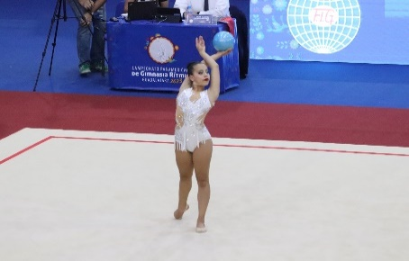
RANK | DEPARTAMENTO | GIMNASTA | EVENTO | ARO | BALON | MAZAS | CINTA | TOTAL | TOTAL
1 | BOG | EMILIANA VARGAS | Nacional Paipa | 24.400 | 25.300 | 23.150 | 22.600 | 95.450
 |  |  | Suramericano Paraguay | 21.100 | 23.550 | 24.050 | 23.000 | 91.700
 |  |  | Final Sura Paraguay |  | 24.450 | 24.200 | 24.100

 |  |  | MEJOR NOTA | 24.400 | 25.300 | 24.200 | 24.100 | 98.000

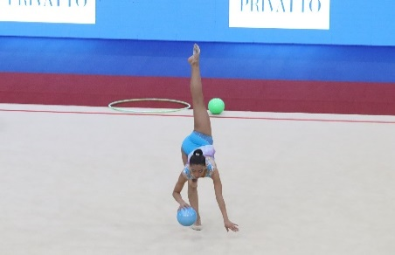
RANK | DEPARTAMENTO | GIMNASTA | EVENTO | ARO | BALON | MAZAS | CINTA | TOTAL | TOTAL
2 | BOG | JULIANA VILLAREAL | Nacional Paipa | 24.300 | 24.850 | 24.450 | 21.950 | 95.550
 |  |  | Suramericano Paraguay | 23.700 | 23.700 | 22.700 | 20.500 | 90.600
 |  |  | Final Sura Paraguay | 22.450 | 23.700 | 21.700
 |  |  | MEJOR NOTA | 24.300 | 24.850 | 24.450 | 21.950 | 95.550
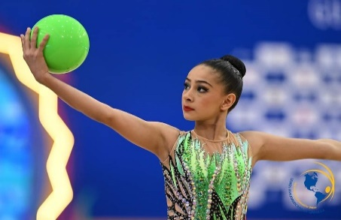
RANK | DEPARTAMENTO | GIMNASTA | EVENTO | ARO | BALON | MAZAS | CINTA | TOTAL | TOTAL
3 | CAL | SARA CORREA | Nacional Paipa | 24.150 | 22.450 | 21.500 | 22.200 | 90.300
 |  |  | MEJOR NOTA | 24.150 | 22.450 | 21.500 | 22.200 | 90.300

RANK | DEPARTAMENTO | GIMNASTA | EVENTO | ARO | BALON | MAZAS | CINTA | TOTAL | TOTAL
4 | BOY | MARIANA PATIÑO | Nacional Paipa | 20.300 | 20.050 | 16.350 | 20.450 | 77.150
 |  |  | MEJOR NOTA | 20.300 | 20.050 | 16.350 | 20.450 | 77.150

